Arkusz4
NOTATKA ZE SPOTKANIA- BIOASEKURACJA

1. Stworzenie w osobnej zakładce wykresu, który będzie obrazował wyniki z 4 ostatnich badań.
2. Status bioasekuracji- nadanie koloru
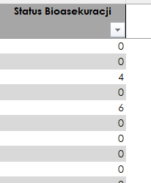
3. W celu lepszego zaszyfrowania danych -oznaczenie poniższych rodzajów prób oraz serotypów Salmonella w następujący sposób:

a) Rodzaj prób jako RP
· Podeszwy jako P
· Pisklę jako Pi
· Mięśnie jako M
b) Serotyp Salmonella jako SS
· Chorobotwórcza (Ścigana w Urzędu): Enteritidis, Typhimurium jako 1E; 1T
· Niechorobotwórcza(Nieścigana z Urzędu): Newport; Infantis jako 2N; 2I
· Salmonella spp. jako 3
·
4. Zabezpieczenie pliku w taki sposób, aby kod bioasekuracji był automatycznie wyciągany do odrębnego pliku- który dostępny byłby tylko dla Transportu.

